Img-Diagrama de secuencias
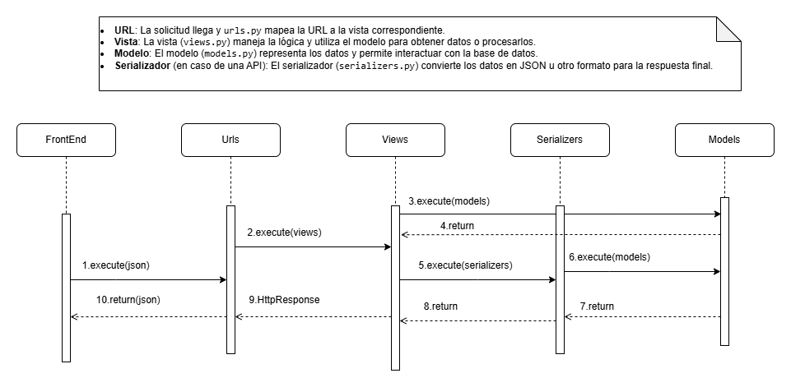
Tabla de Contenido | Diagrama de secuencia

Img-Diagrama de actividades
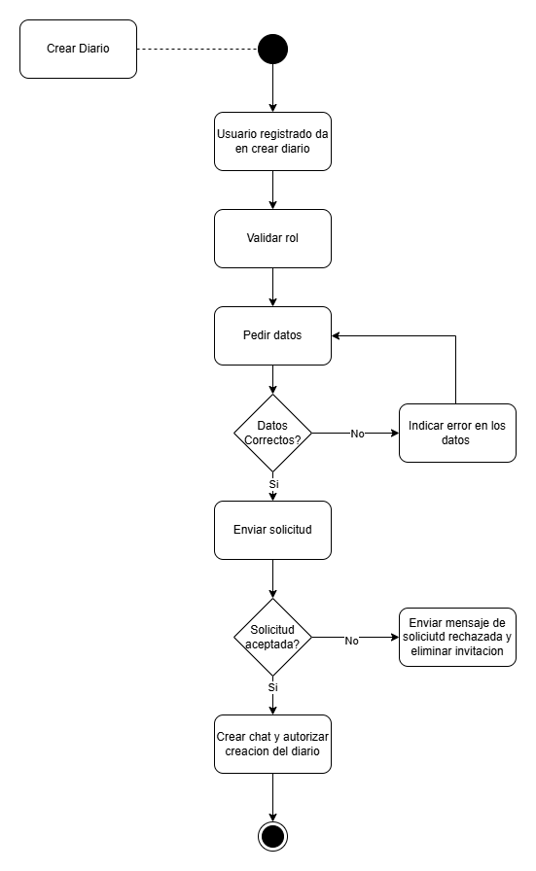
Tabla de Contenido

Img-Modelo de entidad relacion
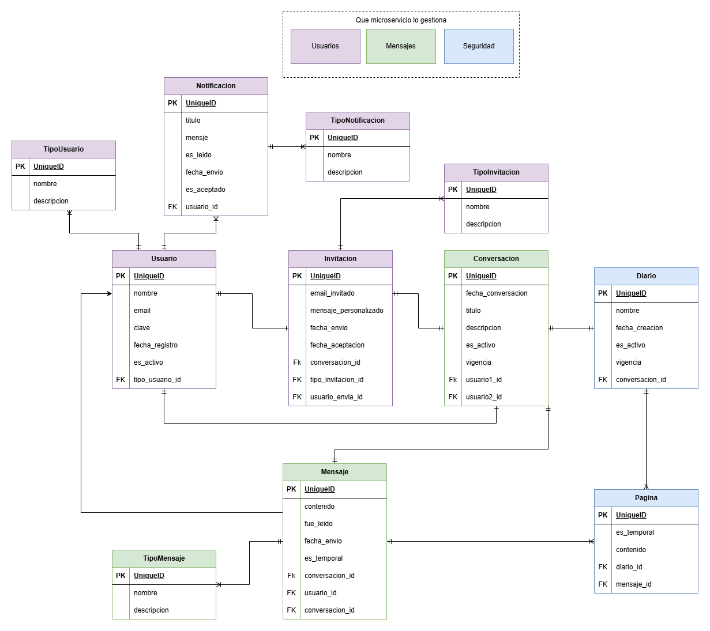
Tabla de Contenido

Img-Modelo de dominio
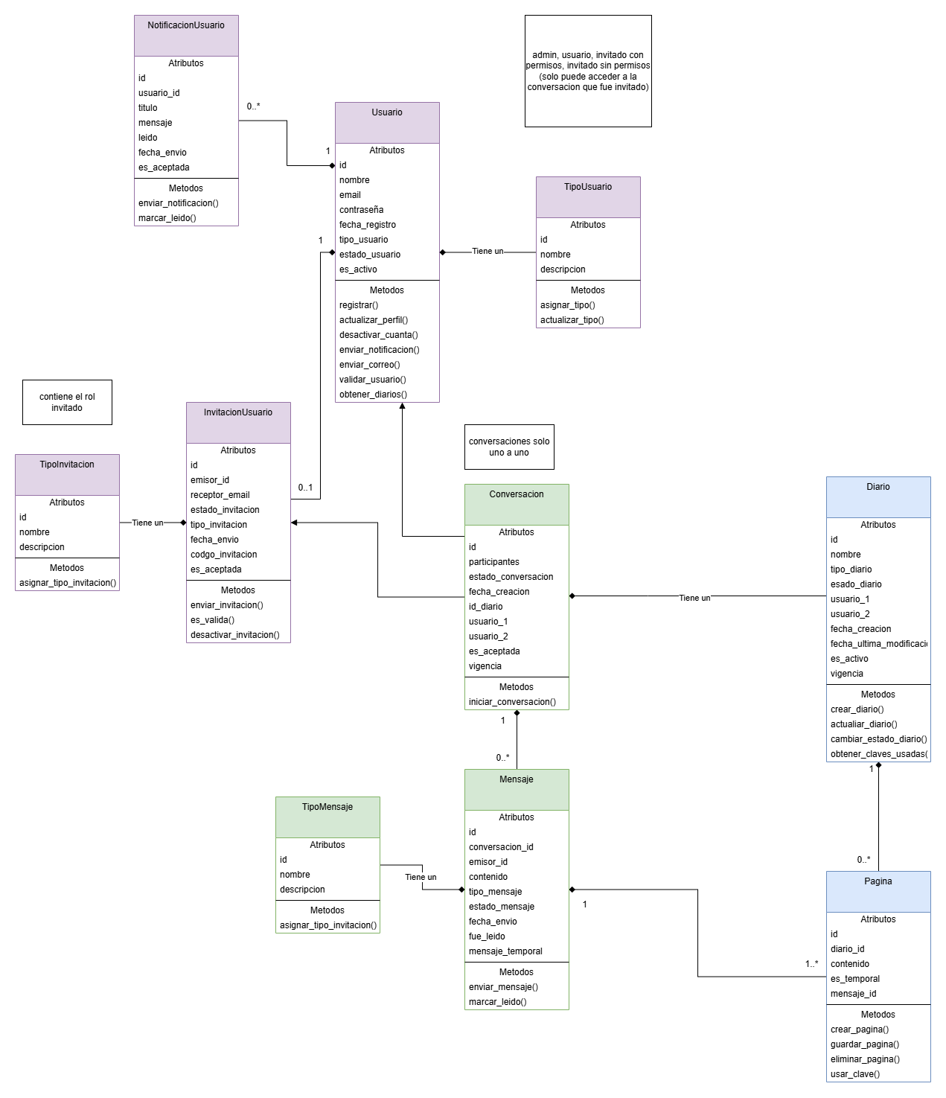
Tabla de Contenido

Img-Arquetipo de solucion
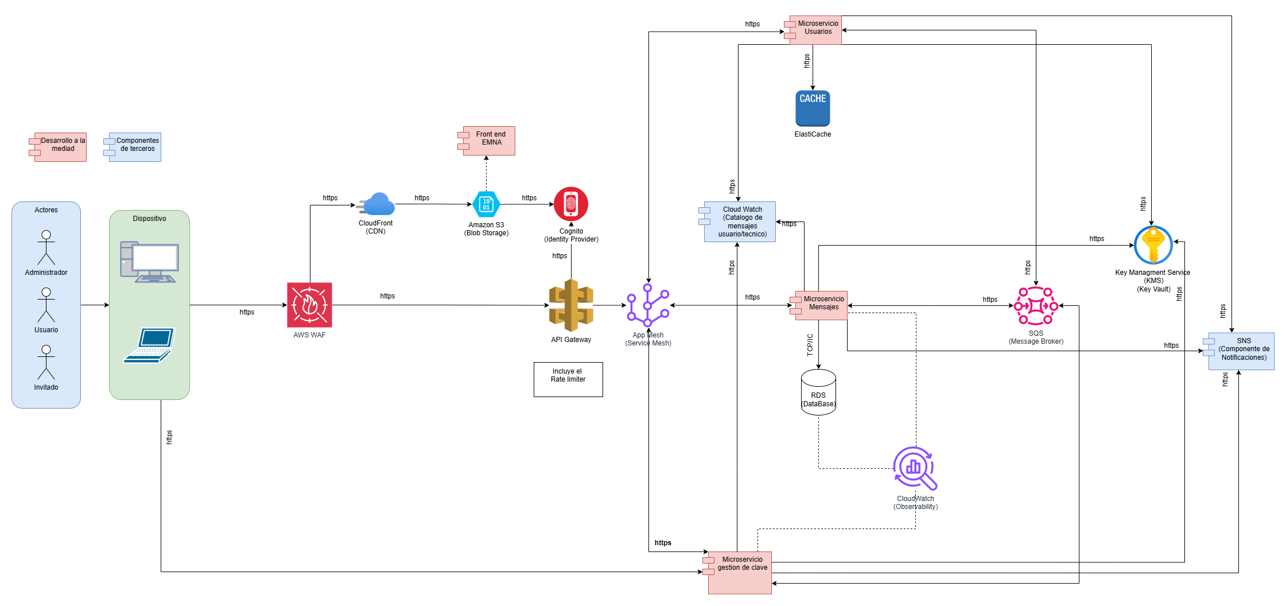
Tabla de Contenido

Img-Diagrama de paquetes
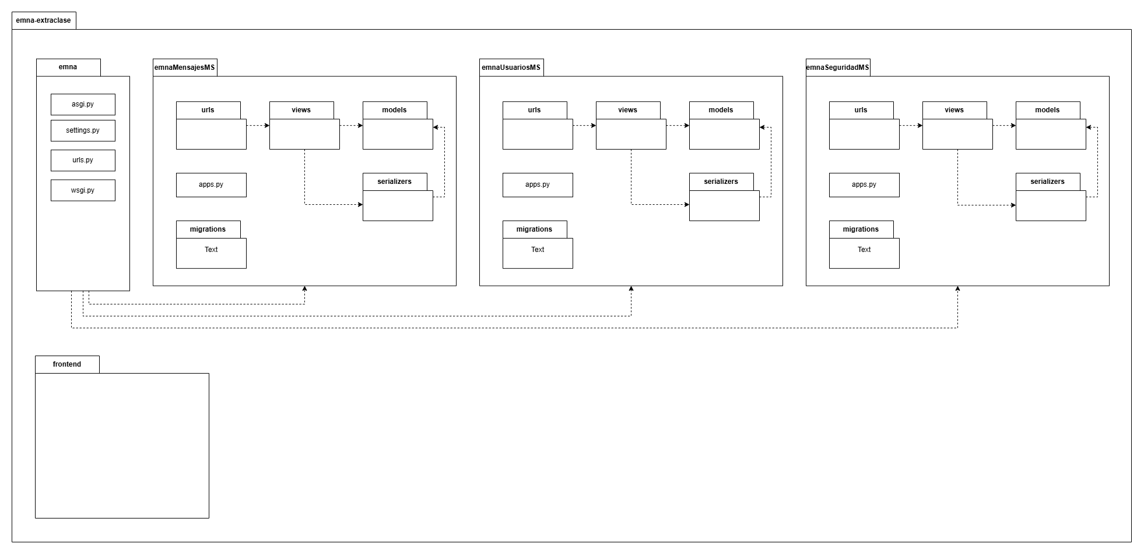
Tabla de Contenido | Diagrama de paquetes

Img-Diagrama de componentes
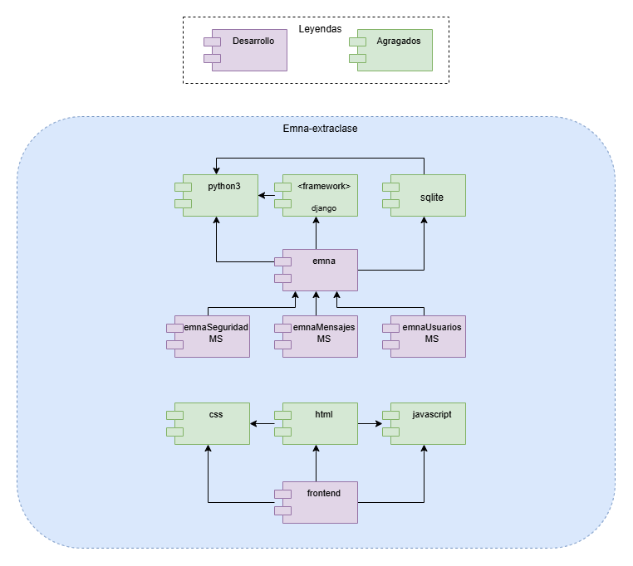
Tabla de Contenido | Diagrama de componentes

Mapa Empatia
Mapa Impacto
Tabla de Contenido
Atributo de Calidad | Administrador | Usuario | Invitado
Seguridad | 13 | 13 | 13 | 39 | 14.29%
Eficiencia | 1 | 12 | 9 | 22 | 8.06%
Rendimiento | 2 | 11 | 10 | 23 | 8.42%
Disponibilidad | 12 | 10 | 12 | 34 | 12.45%
Usabilidad | 7 | 5 | 8 | 20 | 7.33%
Capacidad para ser auditado | 11 | 8 | 5 | 24 | 8.79%
Capacidad para ser probado | 10 | 3 | 4 | 17 | 6.23%
Portabilidad | 4 | 9 | 11 | 24 | 8.79%
Capacidad para ser despegado | 9 | 6 | 6 | 21 | 7.69%
Capacidad para ser soportado | 8 | 4 | 7 | 19 | 6.96%
Interoperabilida | 6 | 7 | 3 | 16 | 5.86%
Escalabilidad | 3 | 2 | 2 | 7 | 2.56%
Accesibilidad | 5 | 1 | 1 | 7 | 2.56%
Total: | 91 | 91 | 91 | 273 | 100.00%

